Solicitud gráfica
 | Área: | Matemáticas |  |  | Fecha:
 | Grado: | 8
 | Título del tema: | Factorización |  |  | ¿Cuaderno de estudio o recurso? | Cuaderno de Estudio
 | Editor: | Josué Malagón |  |  |  | M9B

 | Código guión o recurso: | MA_08_04_CO | ← Para determinar este código, visite la hoja de Ayuda
 |  |  |  |  | ESPECIFICACIÓN DE ARCHIVOS A ENTREGAR
Núm. | Archivo Shutterstock o ruta en web | Imagen para: | Tipo | Formato | Nombre imagen SMALL | Tamaño imagen SMALL | Nombre imagen ZOOM | Tamaño imagen ZOOM | Descripción | Observaciones
IMG01 | Ver observaciones | Cuaderno de Estudio | Ilustración | Horizontal | MA_08_04_CO_IMG01_small | 526 x 370 px | MA_08_04_CO_IMG01_zoom | 800 x 600 px | Esta imagen no se va a ubicar en el interior de un recuadro y no tendra pie de imagen, por ello no olvidar agregar el texto al lado de la imagen.
IMG02 | 241287070 | Cuaderno de Estudio | Ilustración | Horizontal | MA_08_04_CO_IMG02_small | 526 x 370 px | MA_08_04_CO_IMG02_zoom | 800 x 600 px | Esta es una imagen de acompañamiento, recortarla y dejar solo la parte que se muestra en observaciones, quitar el fondo gris de la imagen. | 
IMG03 | 190533368 | Cuaderno de Estudio | Ilustración | Horizontal | MA_08_04_CO_IMG03_small | 526 x 370 px | MA_08_04_CO_IMG03_zoom | 800 x 600 px | Imagen de acompañamiento, quitar el fondo. | 
IMG04 | 262509938 | Cuaderno de Estudio | Ilustración | Horizontal | MA_08_04_CO_IMG04_small | 526 x 370 px | MA_08_04_CO_IMG04_zoom | 800 x 600 px | imagen de acompañamiento, no se ubica en el interior del recuadro de imagen y no tiene pie de imagen. | 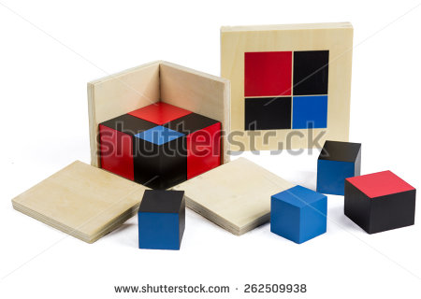
IMG05 | Ver observaciones | Cuaderno de Estudio | Ilustración | Horizontal | MA_08_04_CO_IMG05_small | 526 x 370 px | MA_08_04_CO_IMG05_zoom | 800 x 600 px | Imagen de acompañamiento. | 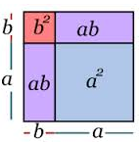
IMG06 | Ver observaciones | Cuaderno de Estudio | Ilustración | Horizontal | MA_08_04_CO_IMG06_small | 526 x 370 px | MA_08_04_CO_IMG06_zoom | 800 x 600 px | Imagen de acompañamiento. | 